MY DATA
CUSTOMER LIFETIME VALUE ТООЦООЛОХ ЗАГВАР
Энэ хүснэгт нь таны бизнесийн сегмент тус бүрийн Customer Lifetime Value-г тооцно. Та энэ загварыг ашиглахын өмнө Customer Lifetime Value нэртэй онлайн сургалтыг үзэж ойлгоорой.

Тайлбар
Улаан булан | Нүдний ийм улаан булан дээр дарахад товч тайлбар байгааг уншина уу.
Цагаан дөрвөлжин | Өөрийн өгөгдөлөө энд бөглөнө.
Саарал дөрвөлжин | Энэ дөрвөлжинд байгаа үзүүлэлт автоматаар бодогдоно.

Төслийн нэр

Сегментийн нэр |  | SEGMENT 1 | SEGMENT 2 | SEGMENT 3 | SEGMENT 4 | SEGMENT 5

Харилцагчын оруулах жилийн дундаж орлого (Revenue)

Харилцагчид зарцуулах жилийн дундаж хувьсах зардал (Cost)

Харилцагчийг татах, тогтоох нэг удаагийн зардал (Onetime acquisition and retention cost)

Харилцагчийг тогтоон барих хувь (Retention Rate)

Сегментэд хамаарах харилцагчийн тоо (number of customer)

Үнэ цэнийг тооцох хорогдуулалтын хувь (Firm Discount Rate)

Customer Lifetime Value (CLV) |  | $0 | $0 | $0 | $0 | $0

Сегментийн хувь Customer Lifetime Value (SCLV) |  | $0 | $0 | $0 | $0 | $0

Тогтоон барих хувь тооцох

Хэрэв та мэдэхгүй байвал доорхын дагуу тооцно уу

Үйлчилгээ авах жил

Тогтоон барих хувь

Харилцагчийн амьдралын турш өгөх өгөөж (Customer Lifetime Value)
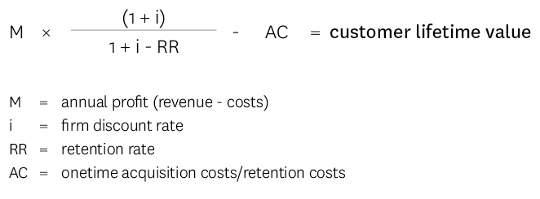

MY RESULTS
МИНИЙ ҮР ДҮН

Төслийн нэр | 0

НЭГ ХАРИЛЦАГЧИЙН ХУВЬД CUSTOMER LIFETIME VALUE (CLV)
 | SEGMENT 1 | SEGMENT 2 | SEGMENT 3 | SEGMENT 4 | SEGMENT 5
 | $0 | $0 | $0 | $0 | $0

ЦАГ ХУГАЦААНЫ ТУРШ ХОРОГДУУЛАЛТ ХИЙСЭН НЭГ ХАРИЛЦАГЧИЙН АШИГ

 | SEGMENT 1 | SEGMENT 2 | SEGMENT 3 | SEGMENT 4 | SEGMENT 5
 | $0 | $0 | $0 | $0 | $0
 | $0 | $0 | $0 | $0 | $0
 | $0 | $0 | $0 | $0 | $0
 | $0 | $0 | $0 | $0 | $0
 | $0 | $0 | $0 | $0 | $0
 | $0 | $0 | $0 | $0 | $0
 | $0 | $0 | $0 | $0 | $0
 | $0 | $0 | $0 | $0 | $0
 | $0 | $0 | $0 | $0 | $0
 | $0 | $0 | $0 | $0 | $0

Note: Графикт ашиг хугацааны туршид буурч байгаа харагдана. Гэхдээ энэ нь өнөөдөр авах мөнгөний үнэ цэнээс ирээдүйд авах мөнгөний үнэ цэнэ нь бага гэдэгтэй холбоотой юм. Илүү дэлгэрэнгүй ойлгохын тулд мөнгөний үнэ цэнэ гэдэгтэй холбоотой зүйлийг судалж ойлгоорой.

CЕГМЕНТИЙН ХУВЬД CUSTOMER LIFETIME VALUE (SCLV)

Segment Size
 | SEGMENT 1 | SEGMENT 2 | SEGMENT 3 | SEGMENT 4 | SEGMENT 5
Segment Customer Lifetime Value
 | SEGMENT 1 | SEGMENT 2 | SEGMENT 3 | SEGMENT 4 | SEGMENT 5
 | $0 | $0 | $0 | $0 | $0

